Lunes 15-09-25
 | Lunes 15 DE SEPTIEMBRE-2025 |  |  |  |  |  |  |  | Notas del dia
 |  |  |  |  | Colocar x si descuento |  | Venta Total: | $0.0 | Para dar un salto de linea presionar alt. + enter
Hora | # | Producto | Cantidad | Precio | Descuento | Importa | Num. Productos: | 0
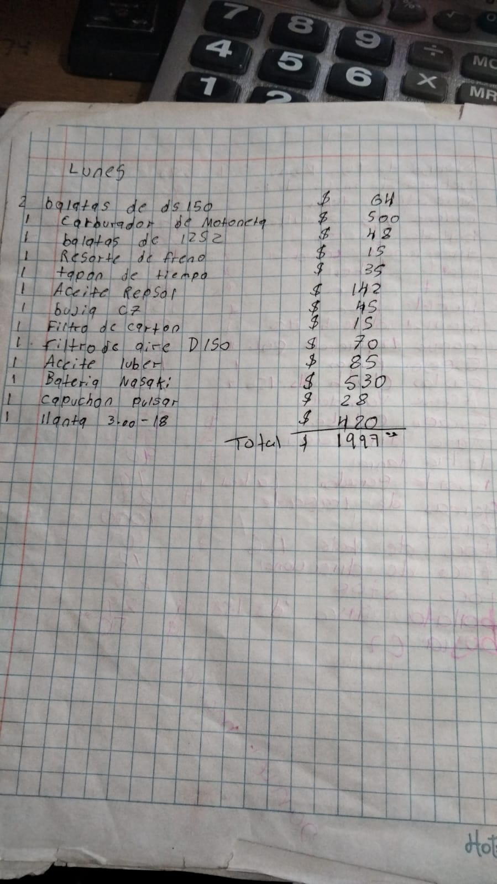
 |  |  |  |  |  |  | Nota: Si hay descuento es importante escribir si el articulo es aceite, para aplicar un descuento de solo el 5%

 |  |  |  |  |  |  |  |  | Egresos

 |  |  |  |  |  |  |  |  | Egreso | Costo | Comentarios

